List1
Téma : MĚŘENÍ CHARAKTERISTIK NEINVERTUJÍCIHO ZAPOJENÍ OZ

Zadání :

Navrhněte neinvertující zapojení zesilovače s OZ se zesílením Au1 = …5…. a Au2 = …7…. Zpětně vazební rezistor RF volte …120….. kΩ.
Vypočtěte velikost rezistoru Rs a velikost napěťového zisku
Proměřte jeho charakteristiky: - stejnosměrnou převodní
- frekvenční ziskovou
- frekvenční fázovou
Daná zapojení simulujte v programu P-Spice a proveďte frekvenční a časovou analýzu.
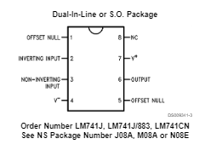
Schéma zapojení:
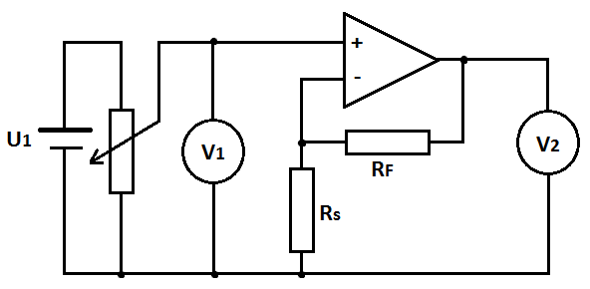
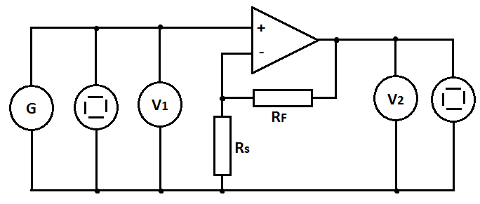

Postup měření:
Převodní charakteristika: U2 = f(U1)
Na vstupu zesilovače použijte stejnosměrný zdroj. Napětí na něm zvyšujte od 0V až do přebuzení zesilovače (výstupní napětí začne růst daleko pomaleji) Měřte hodnoty výstupního napětí. Změňte polaritu vstupního zdroje a měřte pro záporné vstupní napětí.
Měření proveďte pro obě hodnoty zesílení.
Z naměřených hodnot sestrojte do jednoho grafu charakteristiky pro obě hodnoty zesílení. Vyhodnoťte vliv velikosti zesílení na strmost charakteristiky a na maximální možný rozkmit vstupního napětí (uveďte. jaké maximální hodnoty může dosáhnout výstupní napětí a na čem tato hodnota závisí).

Frekvenční zisková charakteristika: au = f(f)
Do obvodu zapojte generátor harmonického signálu, vysokofrekvenční V-metry, oba kanály osciloskopu.
Při referenčním kmitočtu 1 kHz zvyšujte na generátoru velikost budícího signálu a na osciloskopu pozorujte, zda dojde k přebuzení zesilovače. V případě, že dojde, poznamenejte si maximální možnou hodnotu budícího signálu, při níž ještě není zesilovač přebuzen. Na generátoru nastavte hodnotu napětí o něco nižší. Nastavujte hodnoty kmitočtu budícího signálu a měřte hodnotu napětí na výstupu.
Z naměřených hodnot vypočtěte zisk zesilovače : au = 20 log (U2/U1)

Z grafu vyhodnoťte šířku frekvenčního pásma zesilovače a tranzitní kmitočet (při něm je hodnota zesílení Au = 1 (Uvýst = Uvst) .

Frekvenční fázová charakteristika: φ= f(f)
Na generátoru nastavte hodnotu napětí o něco nižší než je hodnota, při níž dojde k přebuzení zesilovače. Nastavujte hodnoty kmitočtu budícího signálu v akustickém pásmu a odečítejte na osciloskopuvzdálenosti: AB – odpovídá fázovému posunu mezi uvst a uvýst a AC – odpovídá periodě T uvst.

Vypočtěte φ = 360 * (AB/AC). Sestrojte charakteristiku φ= f(f) . Vyhodnoťte, zda a do jaké míry kvalitně zesilovače invertuje vstupní signál.

POZOR !!! všechny grafy volte typu X-Y bodový !!!! u všech frekvenčních závislostí cejchujte osu frekvence v LOGARITMICKÉM MĚŘÍTKU !!!

Tabulky : (počet řádků upravte dle potřeby)

Převodní char.
Převodní charakteristika:
f = 1 kHz
U1 [V] | U2 [V] | Au [-]
0.5 | 3.5 | 7.00
1 | 6.7 | 6.70
1.5 | 10.8 | 7.20
2 | 14 | 7.00
2.5 | 14.5 | 5.80
3 | 14.5 | 4.83
3.5 | 14.5 | 4.14
4 | 14.5 | 3.63
4.5 | 14.5 | 3.22
5 | 14.5 | 2.90

Frekvenční zisková a fázová charakteristika:
U1= konst.
F [Hz] | U1[V] | U2 [V] | Au [-] | au [dB] | a-3db | AB[d] | AC[d] | φ[°]
10 | 0.70 | 6.60 | 9.43 | 19.49 | 16.49
50 | 0.70 | 6.60 | 9.43 | 19.49 | 16.49
80 | 0.70 | 6.60 | 9.43 | 19.49 | 16.49
100 | 0.70 | 6.60 | 9.43 | 19.49 | 16.49
500 | 0.70 | 6.60 | 9.43 | 19.49 | 16.49
800 | 0.70 | 6.60 | 9.43 | 19.49 | 16.49
1000 | 0.70 | 6.60 | 9.43 | 19.49 | 16.49
5000 | 0.70 | 6.60 | 9.43 | 19.49 | 16.49
8000 | 0.70 | 6.60 | 9.43 | 19.49 | 16.49
10000 | 0.70 | 6.00 | 8.57 | 18.66 | 16.49
20000 | 0.70 | 4.40 | 6.29 | 15.97 | 16.49
50000 | 0.70 | 1.32 | 1.89 | 5.51 | 16.49
80000 | 0.70 | 0.70 | 1.00 | 0.00 | 16.49

